关系图
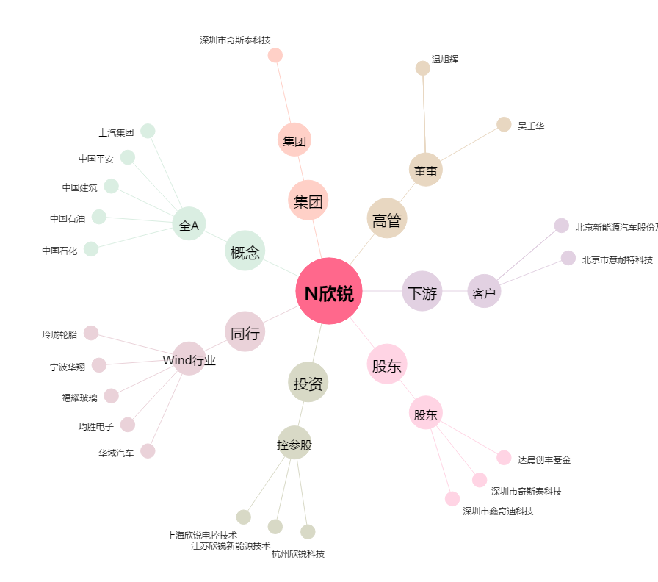
N欣锐[300745.SZ] - 关系概览图

